关系图
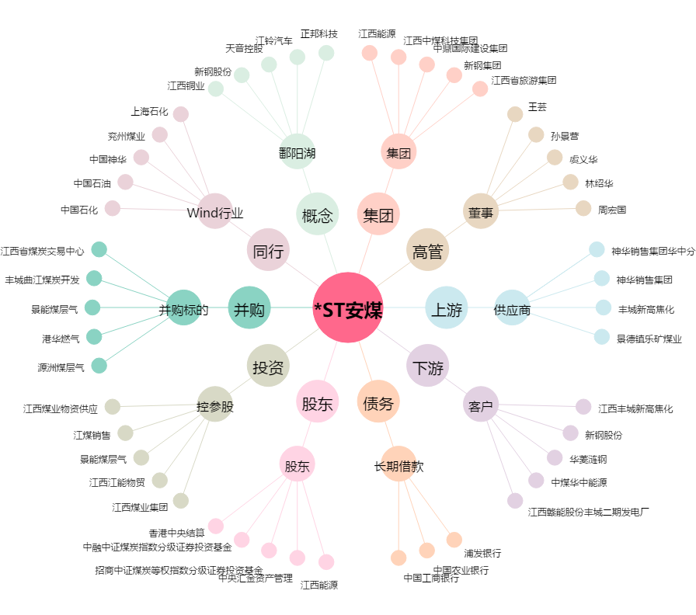
*ST安煤[600397.SH] - 关系概览图

